ドメインモデル
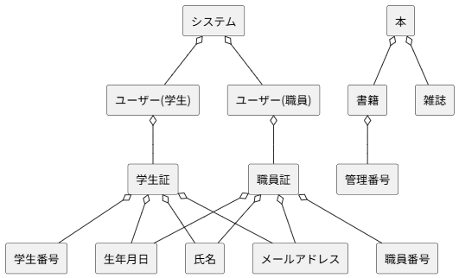
要求分析／ドメインモデル | システム名 | 作成者 | 作成日 | ページ
 | 図書館システム | 全員で考えた

ユースケースモデル
要求分析／ユースケースモデル |  | システム名 | 作成者 | 作成日 | ページ
 |  | 図書館システム | 班員全員

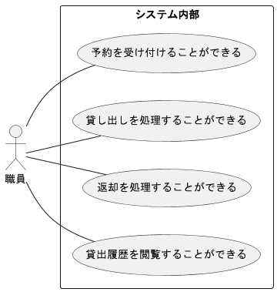
アクター | 役割
職員 | 予約を受け付けることができる
職員 | 貸し出しを処理することができる
職員 | 返却を処理することができる
職員 | 貸出履歴を閲覧することができる

ロバストネス図（貸出）
予備設計／ロバストネス図 | システム名 | 作成者 | 作成日 | ページ
 | 図書館システム | 西原
 | ユースケース名
 | 貸出処理

基本フロー
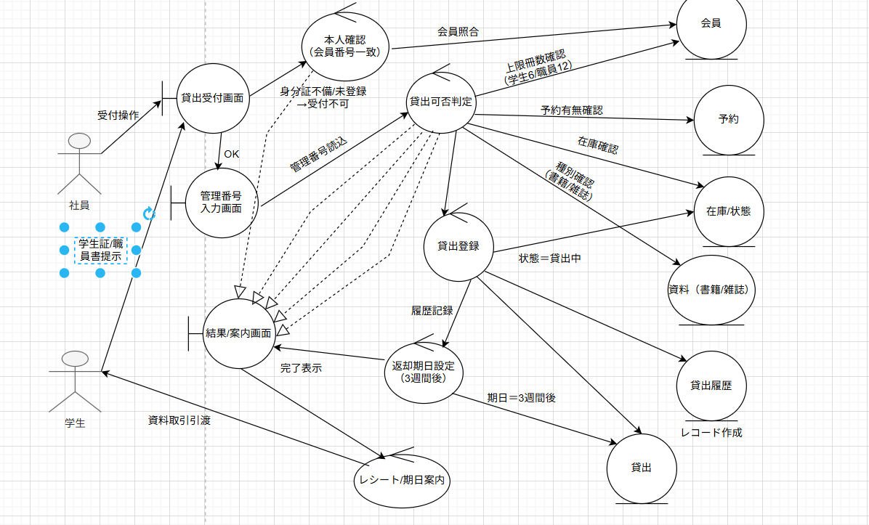

代替フロー

ロバストネス図（返却）
予備設計／ロバストネス図 | システム名 | 作成者 | 作成日 | ページ
 | 図書館システム | 安在
 | ユースケース名
 | 返却処理

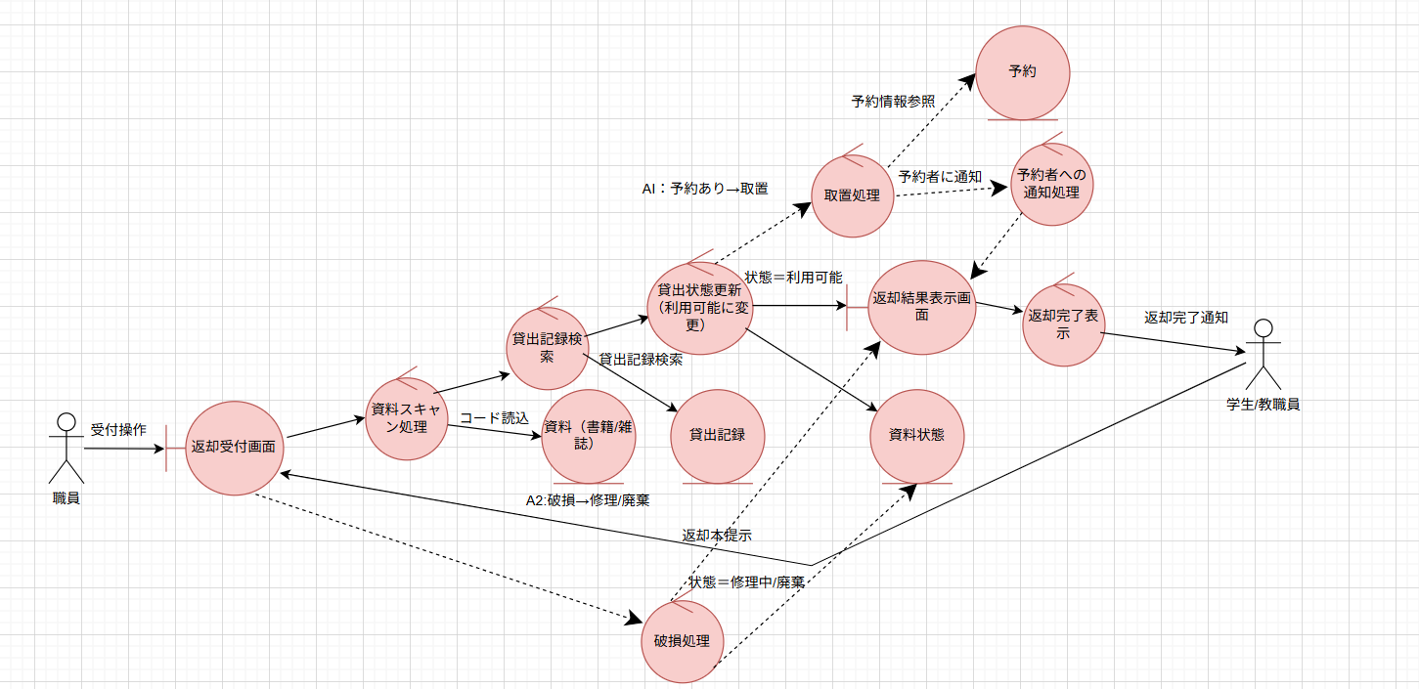
基本フロー

代替フロー

ロバストネス図（履歴）
予備設計／ロバストネス図 | システム名 | 作成者 | 作成日 | ページ
 | 図書館システム | 岡崎
 | ユースケース名
 | 履歴の閲覧

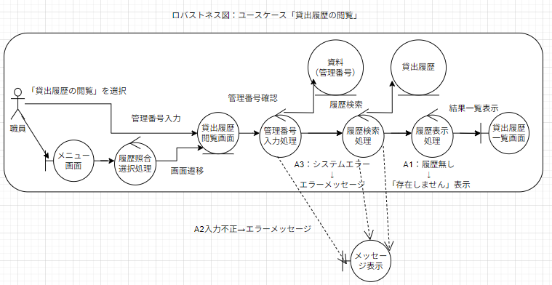
基本フロー

代替フロー

シーケンス図（予約）
詳細／シーケンス図 | システム名 | 作成者 | 作成日 | ページ

 | ユースケース名

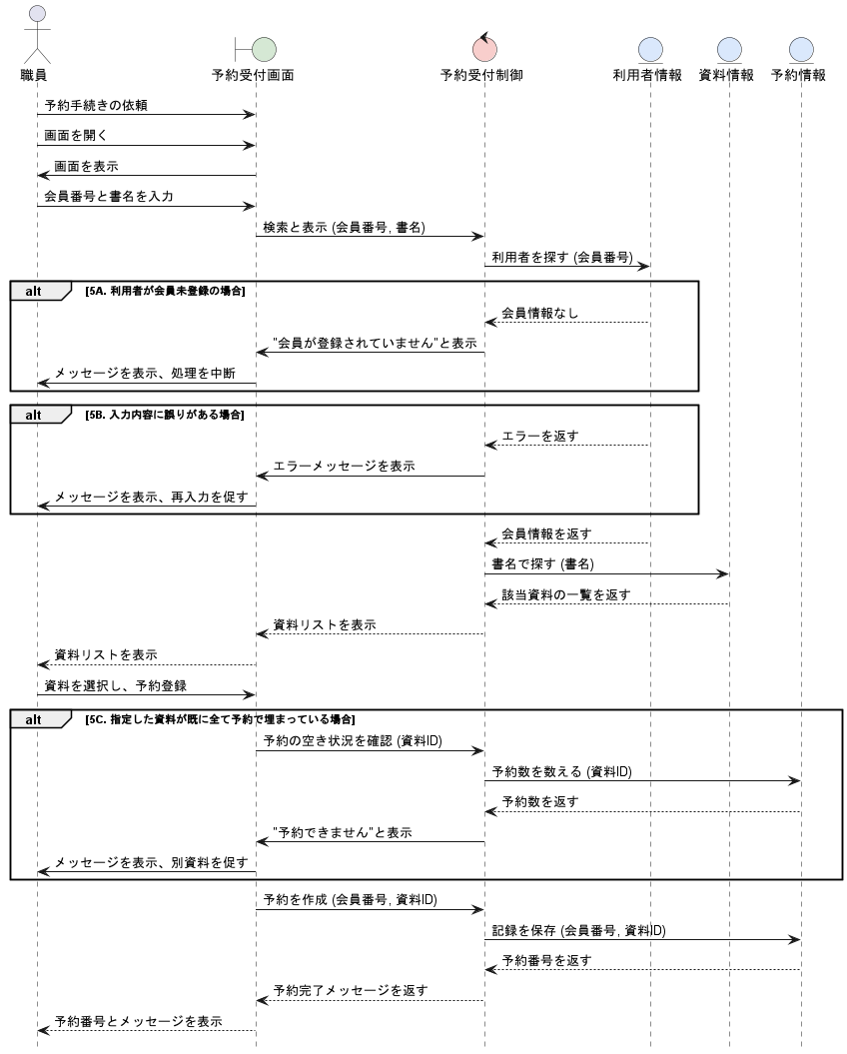
基本フロー

代替フロー

シーケンス図（貸出）
詳細／シーケンス図 | システム名 | 作成者 | 作成日 | ページ
 | 図書館システム | 黒田
 | ユースケース名
 | 貸出処理

基本フロー
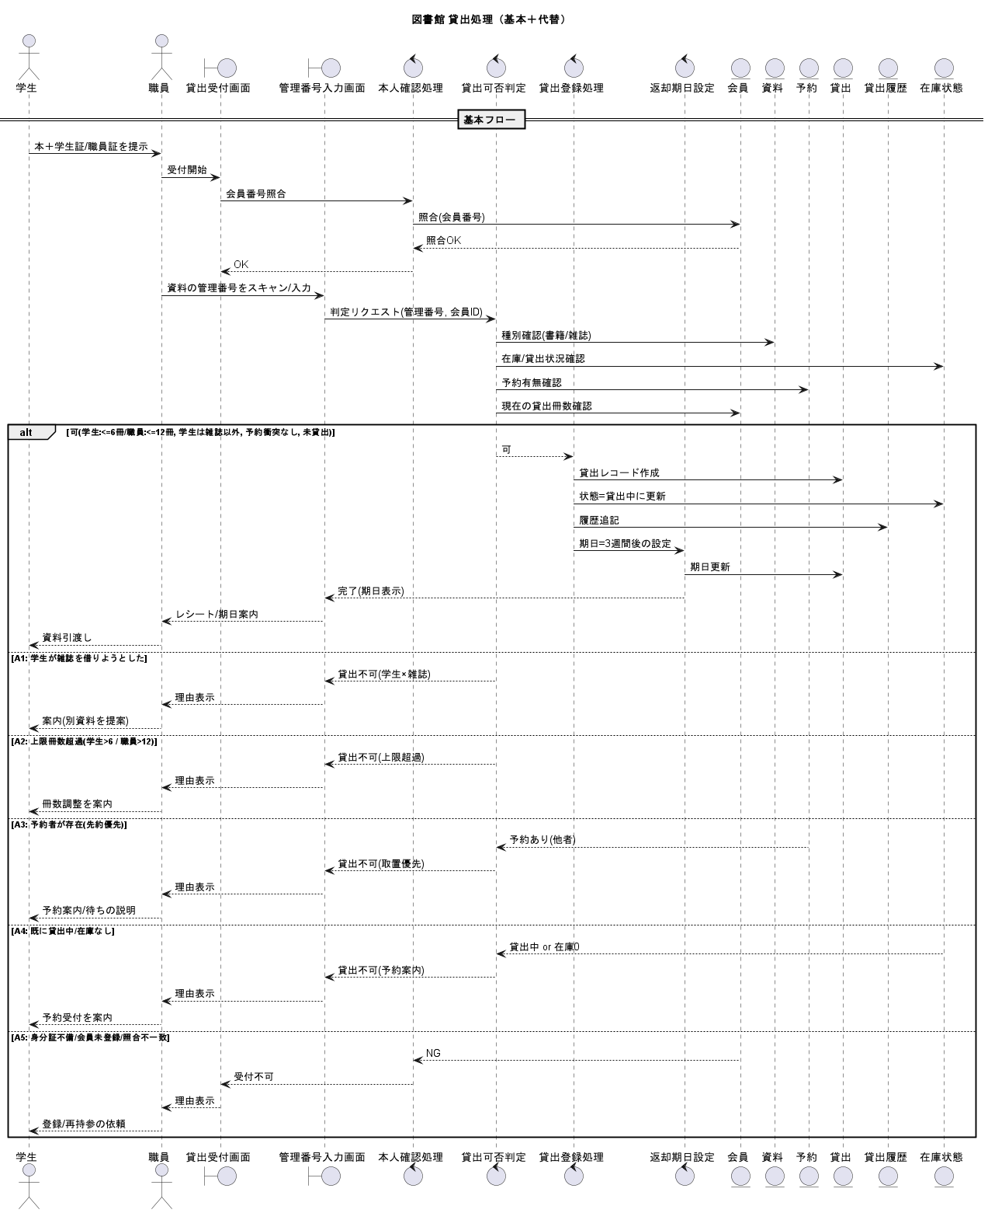

代替フロー

シーケンス図（返却）
詳細／シーケンス図 | システム名 | 作成者 | 作成日 | ページ
 | 図書システム | 淵﨑 | 2025-09-19
 | ユースケース名
 | 返却処理

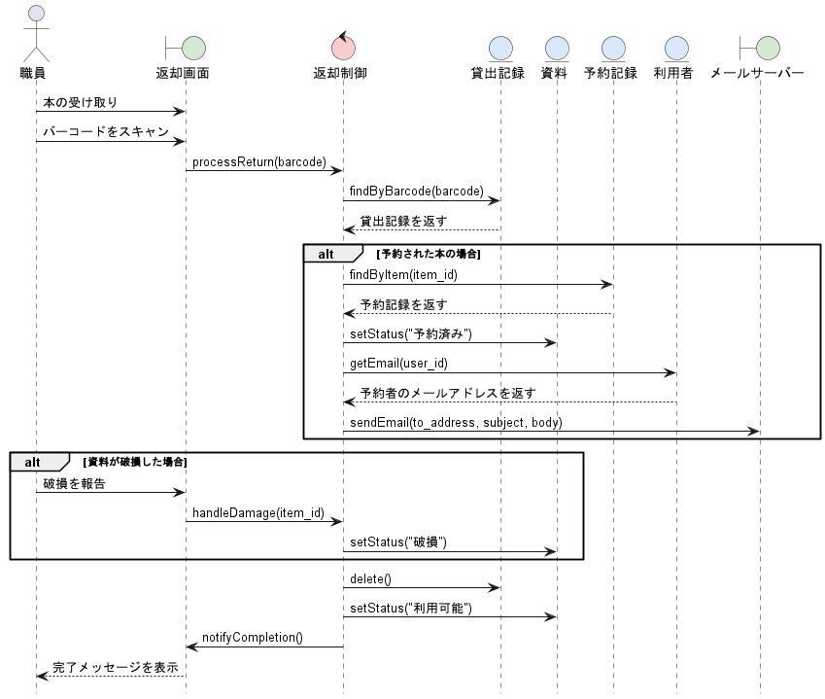
基本フロー

代替フロー

シーケンス図（履歴）
詳細／シーケンス図 | システム名 | 作成者 | 作成日 | ページ
 | 図書館システム | 黒田
 | ユースケース名
 | 履歴閲覧

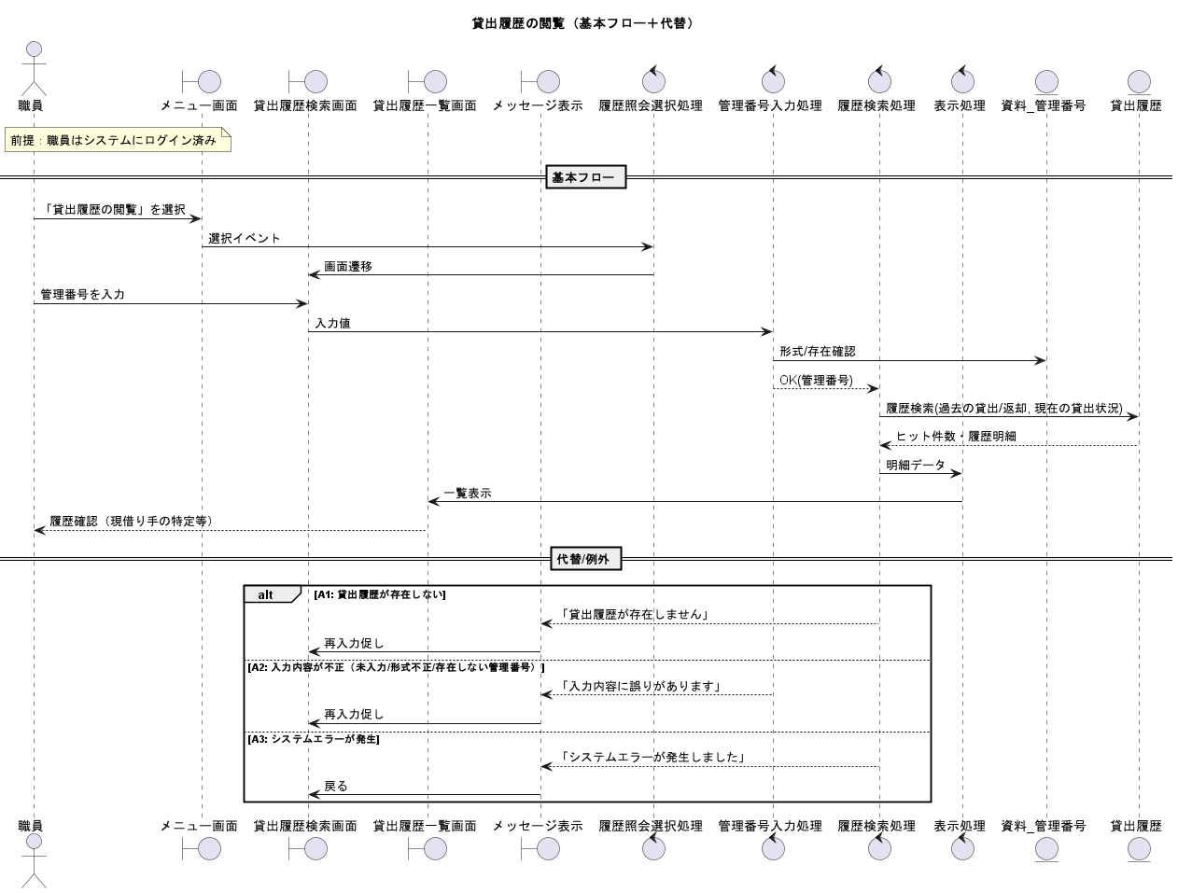
基本フロー

代替フロー

